Worksheet
 |  |  |  |  | 8 (812) 565 05 34 |  |  | sales@miniworks.ru
 |  |  |  |  | Элиста |  |  | отдел продаж
 |  |  | Адрес |  |  |  |  | Режим работы
 |  |  | Элиста |  |  |  |  | Пн – Пт: с 8:00 до 18:00
М10ПЧЕ
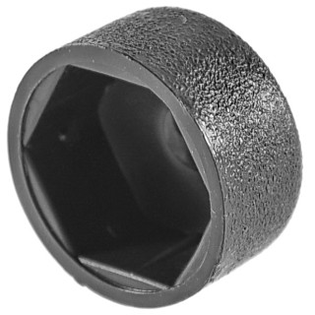 |  | 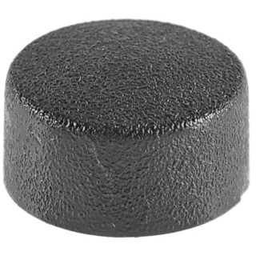 |  | 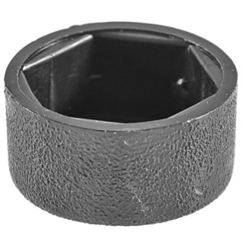
Артикул |  | Цвет |  | от 10000 | от 5000 | от 1000 | от 500 | от 100 | розница | Наличие на 28.07.2026
М10ПЧЕ |  | черный |  | 2.90р. | 3.10р. | 3.40р. | 4.20р. | 5.20р. | 6.00р. | 54021
М10ПБЕ |  | белый |  | 3.48р. | 3.72р. | 4.08р. | 5.04р. | 6.24р. | 7.20р. | 16115
М10ПСЕ |  | серый |  | 3.48р. | 3.72р. | 4.08р. | 5.04р. | 6.24р. | 7.20р. | 23197
М10ПКЕ |  | красный |  | 3.48р. | 3.72р. | 4.08р. | 5.04р. | 6.24р. | 7.20р. | 5081
М10ПЖЕ |  | желтый |  | 3.48р. | 3.72р. | 4.08р. | 5.04р. | 6.24р. | 7.20р. | 4693
М10ПКЧЕ |  | коричневый |  | 3.48р. | 3.72р. | 4.08р. | 5.04р. | 6.24р. | 7.20р. | —
 | Все цены указаны в рублях и включают в себя НДС. Все цены указаны при условии 100% предоплаты и действительны в течение 5 дней. Все цены указаны при условии самовывоза продукции со склада в г. Элиста (для иногородних клиентов доставка до склада ТК в г. Элиста бесплатна). Все цены указаны за стандартный цвет для каждого вида изделия (изменение цвета на любой из предлагаемой палитры +20% к стоимости, изменение цвета на любой по системе RAL +50% к стоимости). О возможных сроках поставки заказного товара, необходимо уточнять заранее

